Sheet1
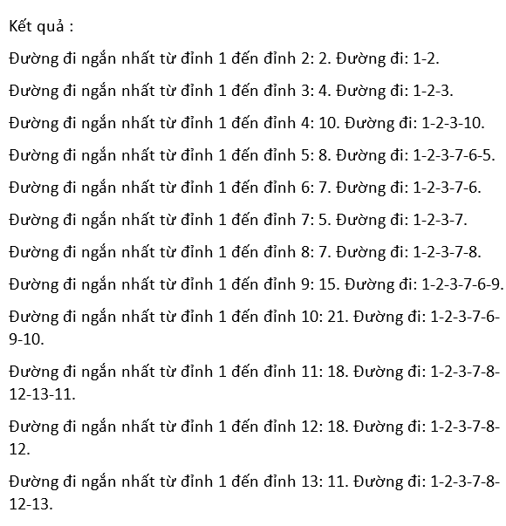
STT | Đỉnh 1 | Đỉnh 2 | Đỉnh 3 | Đỉnh 4 | Đỉnh 5 | Đỉnh 6 | Đỉnh 7 | Đỉnh 8 | Đỉnh 9 | Đỉnh 10 | Đỉnh 11 | Đỉnh 12 | Đỉnh 13
1 | < 0,1 > | < 2,1 > | < 8,1 > | < 0,1 > | < 0,1 > | < 0,1 > | < 0,1 > | < 0,1 > | < 0,1 > | < 0,1 > | < 0,1 > | < 0,1 > | < 0,1 >
2 | * | < 2,1 > | < 4,2 > | < 0,1 > | < 0,1 > | < 0,1 > | < 11,2 > | < 0,1 > | < 0,1 > | < 0,1 > | < 0,1 > | < 0,1 > | < 0,1 >
3 | * | * | < 4,2 > | < 10,3 > | < 0,1 > | < 12,3 > | < 5,3 > | < 0,1 > | < 0,1 > | < 0,1 > | < 0,1 > | < 0,1 > | < 0,1 >
4 | * | * | * | < 10,3 > | < 0,1 > | < 7,7 > | < 5,3 > | < 7,7 > | < 0,1 > | < 0,1 > | < 0,1 > | < 0,1 > | < 0,1 >
5 | * | * | * | < 10,3 > | < 8,6 > | < 7,7 > | * | < 7,7 > | < 15,6 > | < 0,1 > | < 0,1 > | < 0,1 > | < 0,1 >
6 | * | * | * | < 10,3 > | < 8,6 > | * | * | < 7,7 > | < 15,6 > | < 0,1 > | < 0,1 > | < 9,8 > | < 0,1 >
7 | * | * | * | < 10,3 > | < 8,6 > | * | * | * | < 15,6 > | < 0,1 > | < 0,1 > | < 9,8 > | < 0,1 >
8 | * | * | * | < 10,3 > | * | * | * | * | < 15,6 > | < 0,1 > | < 0,1 > | < 9,8 > | < 11,12 >
9 | * | * | * | < 10,3 > | * | * | * | * | < 15,6 > | < 0,1 > | < 0,1 > | * | < 11,12 >
10 | * | * | * | * | * | * | * | * | < 15,6 > | < 0,1 > | < 18,13 > | * | < 11,12 >
11 | * | * | * | * | * | * | * | * | < 15,6 > | < 21,9 > | < 18,13 > | * | *
12 | * | * | * | * | * | * | * | * | * | < 21,9 > | < 18,13 > | * | *
13 | * | * | * | * | * | * | * | * | * | < 21,9 > | * | * | *

